1.28
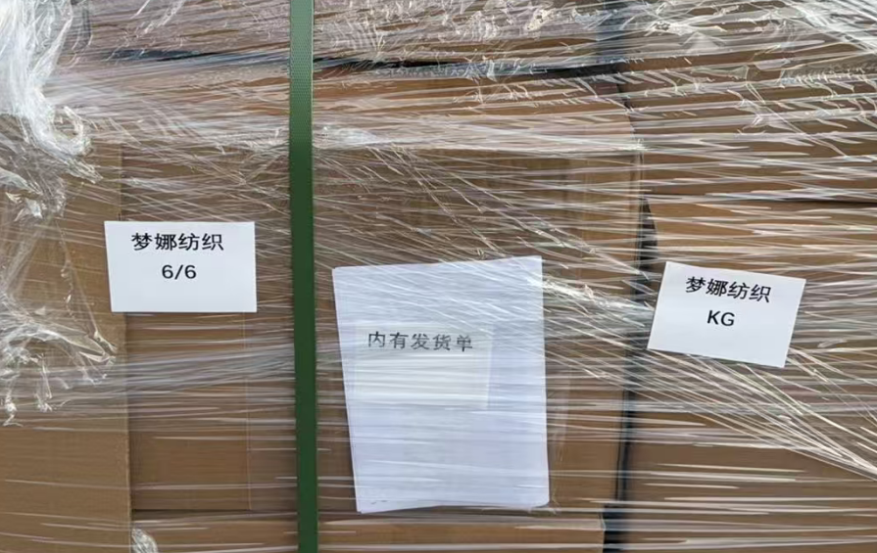
（Relay Packaging Technology & Solution Delivery List）
Shipping Date 发货日期: |  |  | 2026-01-28
快递单号: |  |  | S70779275077 顺心捷达

订单号 | 产品型号 | PO号 | 订单数 | 总实发数 | 总箱数 | 装箱明细
S26012129 | FFLX/24/M11967G-UK-BLACK-40D 适配纸挂钩 | 4500354586 | 2729 | 2784 | 2 | 1箱*1500个+1箱*1284 托盘号6/6
合计： |  |  |  | 2784 | 2

（Relay Packaging Technology & Solution Delivery List）
Shipping Date 发货日期: |  |  | 2026-01-28
快递单号: |  |  | S70779275077 顺心捷达

订单号 | 产品型号 | PO号 | 订单数 | 总实发数 | 总箱数 | 装箱明细
S26012129 | FFLX/24/M11967G-CE-BLACK-80D 适配纸挂钩 | 4500354586 | 1050 | 1071 | 1 | 1箱*1071 托盘号6/6
合计： |  |  |  | 1071 | 1

（Relay Packaging Technology & Solution Delivery List） |  |  |  |  |  |  | 共6个托盘 发货单大货样品都在第6个托盘上
Shipping Date 发货日期: |  |  | 2026-01-28
快递单号: |  |  | S70779275077 顺心捷达

订单号 | 产品型号 | PO号 | 订单数 | 总实发数 | 总箱数 | 装箱明细
S26012129 | FFGD/26/M11944G-UK-BLACK 适配纸挂钩 | 4500354586 | 15750 | 16065 | 27 | 26箱*600个+1箱*465 托盘号5/6
合计： |  |  |  | 16065 | 27

（Relay Packaging Technology & Solution Delivery List）
Shipping Date 发货日期: |  |  | 2026-01-28
快递单号: |  |  | S70779275077 顺心捷达

订单号 | 产品型号 | PO号 | 订单数 | 总实发数 | 总箱数 | 装箱明细
S26012129 | FFLX/24/M11967G-UK-BLACK-120D 适配纸挂钩 | 4500354586 | 1575 | 1607 | 1 | 1箱*1607 托盘号6/6
合计： |  |  |  | 1607 | 1

（Relay Packaging Technology & Solution Delivery List）
Shipping Date 发货日期: |  |  | 2026-01-28
快递单号: |  |  | S70779275077 顺心捷达

订单号 | 产品型号 | PO号 | 订单数 | 总实发数 | 总箱数 | 装箱明细
S26012129 | FFGD/26/M11944G-UK-SHADE4 适配纸挂钩 | 4500354586 | 4725 | 4820 | 8 | 7箱*600个+1箱*620 托盘号2/6
合计： |  |  |  | 4820 | 8

（Relay Packaging Technology & Solution Delivery List）
Shipping Date 发货日期: |  |  | 2026-01-28
快递单号: |  |  | S70779275077 顺心捷达

订单号 | 产品型号 | PO号 | 订单数 | 总实发数 | 总箱数 | 装箱明细
S26012129 | FFGD/26/M11944G-UK-SHADE1 适配纸挂钩 | 4500354586 | 5250 | 5355 | 9 | 8箱*600个+1箱*555 托盘号2/6
合计： |  |  |  | 5355 | 9

（Relay Packaging Technology & Solution Delivery List）
Shipping Date 发货日期: |  |  | 2026-01-28
快递单号: |  |  | S70779275077 顺心捷达

订单号 | 产品型号 | PO号 | 订单数 | 总实发数 | 总箱数 | 装箱明细
S26012129 | FFLX/24/M11967G-CE-BLACK-120D 适配纸挂钩 | 4500354586 | 2625 | 2678 | 2 | 1箱*1500个+1箱*1178 托盘号6/6
合计： |  |  |  | 2678 | 2

（Relay Packaging Technology & Solution Delivery List）
Shipping Date 发货日期: |  |  | 2026-01-28
快递单号: |  |  | S70779275077 顺心捷达

订单号 | 产品型号 | PO号 | 订单数 | 总实发数 | 总箱数 | 装箱明细
S26012129 | FFGD/26/M11943G-CE | 4500354586 | 3570 | 3642 | 6 | 5箱*700个+1箱*142 托盘号3/6
合计： |  |  |  | 3642 | 6

（Relay Packaging Technology & Solution Delivery List）
Shipping Date 发货日期: |  |  | 2026-01-28
快递单号: |  |  | S70779275077 顺心捷达

订单号 | 产品型号 | PO号 | 订单数 | 总实发数 | 总箱数 | 装箱明细
S26012129 | FFGD/26/M11942G-CE-NATURAL(OPT2) | 4500354586 | 1575 | 1607 | 3 | 2箱*700个+1箱*207 托盘号1/6
合计： |  |  |  | 1607 | 3

（Relay Packaging Technology & Solution Delivery List）
Shipping Date 发货日期: |  |  | 2026-01-28
快递单号: |  |  | S70779275077 顺心捷达

订单号 | 产品型号 | PO号 | 订单数 | 总实发数 | 总箱数 | 装箱明细
S26012129 | FFGD/26/M11942G-UK-NATURAL(OPT2) | 4500354586 | 12600 | 12852 | 19 | 18箱*700个+1箱*252 托盘号4/6
合计： |  |  |  | 12852 | 19

（Relay Packaging Technology & Solution Delivery List）
Shipping Date 发货日期: |  |  | 2026-01-28
快递单号: |  |  | S70779275077 顺心捷达

订单号 | 产品型号 | PO号 | 订单数 | 总实发数 | 总箱数 | 装箱明细
S26012129 | FFLX/26/M11991G-CE-NATURAL(OPT2) | 4500354586 | 1575 | 1607 | 4 | 3箱*450个+1箱*257 托盘号1/6
合计： |  |  |  | 1607 | 4

（Relay Packaging Technology & Solution Delivery List）
Shipping Date 发货日期: |  |  | 2026-01-28
快递单号: |  |  | S70779275077 顺心捷达

订单号 | 产品型号 | PO号 | 订单数 | 总实发数 | 总箱数 | 装箱明细
S26012129 | FFLX/26/M11991G-UK-BLACK(OPT1) | 4500354586 | 5459 | 5569 | 13 | 12箱*450个+1箱*169 托盘号1/6
合计： |  |  |  | 5569 | 13

（Relay Packaging Technology & Solution Delivery List）
Shipping Date 发货日期: |  |  | 2026-01-28
快递单号: |  |  | S70779275077 顺心捷达

订单号 | 产品型号 | PO号 | 订单数 | 总实发数 | 总箱数 | 装箱明细
S26012129 | FFGD/26/M11944G-CE-BLACK 适配纸挂钩 | 4500354586 | 1575 | 1607 | 3 | 2箱*600个+1箱*407 托盘号3/6
合计： |  |  |  | 1607 | 3

（Relay Packaging Technology & Solution Delivery List）
Shipping Date 发货日期: |  |  | 2026-01-28
快递单号: |  |  | S70779275077 顺心捷达

订单号 | 产品型号 | PO号 | 订单数 | 总实发数 | 总箱数 | 装箱明细
S26012129 | FFLX/24/M11967G-CE-BLACK-40D 适配纸挂钩 | 4500354586 | 2100 | 2142 | 2 | 1箱*1500个+1箱*642 托盘号6/6
合计： |  |  |  | 2142 | 2

（Relay Packaging Technology & Solution Delivery List）
Shipping Date 发货日期: |  |  | 2026-01-28
快递单号: |  |  | S70779275077 顺心捷达

订单号 | 产品型号 | PO号 | 订单数 | 总实发数 | 总箱数 | 装箱明细
S26012129 | FFLX/24/M15612G-UK-BLACK-40D 适配纸挂钩 | 4500354586 | 8400 | 8568 | 9 | 8箱*1000个+1箱*568 托盘号3/6
合计： |  |  |  | 8568 | 9

（Relay Packaging Technology & Solution Delivery List）
Shipping Date 发货日期: |  |  | 2026-01-28
快递单号: |  |  | S70779275077 顺心捷达

订单号 | 产品型号 | PO号 | 订单数 | 总实发数 | 总箱数 | 装箱明细
S26012129 | FFLX/24/M15613G-UK-BLACK-80D 适配纸挂钩 | 4500354586 | 5250 | 5355 | 6 | 5箱*1000个+1箱*355 托盘号6/6
合计： |  |  |  | 5355 | 6

